시설물 현황

□ 시설물 현황
가. 일반현황
시설물명 | 11 |  | 시설물번호 | 1
시설물위치 | 1 |  | 준공일자 | -693593
용도 | 11 |  | 시설물규모 | 1
구조형식 | 1 |  | 부대시설 | 11
종별 | 1 | 전차안전등급 | 1 | 점검결과안전등급 | 1
규모 및 제원 추가사항
1

나. 전경사진
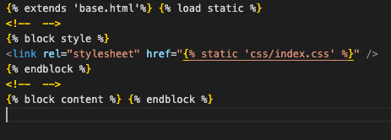

다. 위치도

